WordPressテーマ
https://lightning.vektor-inc.co.jp/
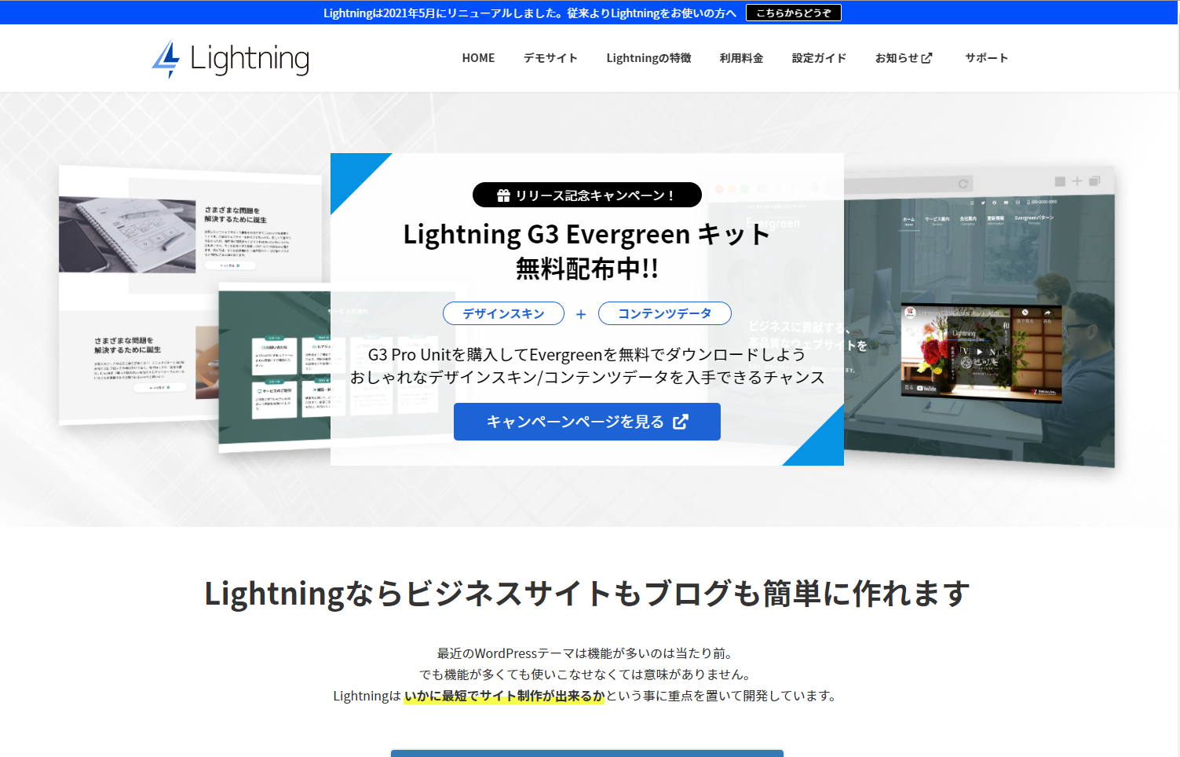

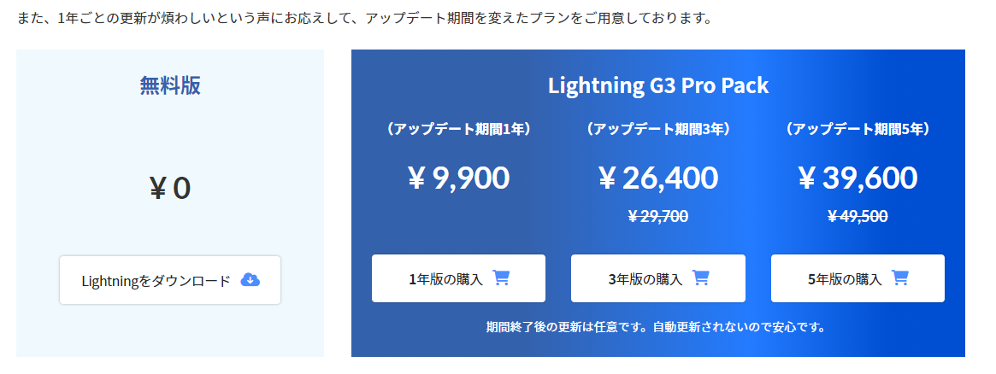

※セキュリティ、バグなどのバージョン更新

サンプルページ
http://univgweb.com.testrs.jp/seki/

5743783b
4)s6EJU388

